GESTION DEL CAMBIO
 |  | GESTIÓN DEL CAMBIO |  |  |  | MX-HSE-F-49
 |  |  |  |  |  | REV 6
 |  |  |  |  |  | ENE 2023
 |  | DOCUMENTO:
PERSONA QUE PROPONE EL CAMBIO: |  | Gabriel González |  | PUESTO: | Gerente de Mantenimiento
LIDER DEL PROCESO: |  | José Juan Domínguez |  | PROCESO: | Gerente de Operaciones
SECCIÓN 1: DESCRIPCIÓN DEL CAMBIO |  |  |  |  | FECHA: | 2024-10-14
SELECCIONE LA CLASE DE CAMBIO QUE DESEA REALIZAR (MARCAR CON UNA "X")
CAMBIO TEMPORAL |  |  |  | CAMBIO PERMANENTE |  | X
CAMBIO TECNICO |  |  | X | CAMBIO ADMINISTRATIVO
CAMBIO EN REQUISITOS LEGALES
DESCRIBA EL CAMBIO A REALIZAR (EN CASO DE SER NECESARIO INCLUYA DOCUMENTOS EN ANEXO):
Antecedentes: En el proceso actual de cambio de componentes, como el pin sub, se ha estado utilizando la llave Stillson de fierro. Si bien esta herramienta es robusta y ha sido utilizada durante largo tiempo, su diseño presenta ciertos riesgos y limitaciones en términos de seguridad, ergonomía y eficiencia. Propuesta de Cambio: Se propone la implementación de una slot wrench como herramienta principal para la sustitución de componentes (Pin Sub) en lugar de la llave Stillson de fierro. Para la implementación de estas llaves se deberán modificar los sub, con media pared exterior de superficie lisa (Para la sujeción con el rod breaker) y media hexagonal para la sujeción con la slot wrench. Mayor seguridad: La slot wrench ofrece una sujeción más firme y segura, minimizando el riesgo de deslizamientos y accidentes al manipular componentes como el pin sub, en comparación con la llave Stillson. Control y precisión: Su diseño específico con medidas afines a los pin sub, aseguran un mejor manejo y sujeción, evitando eventos no deseados por deslizamientos. Eficiencia: Se prolonga la vida útil de las piezas, ya que hay menor desgaste en comparación con el uso de llaves Stillson. |  |  |  | 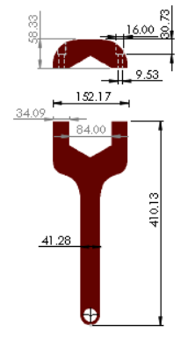 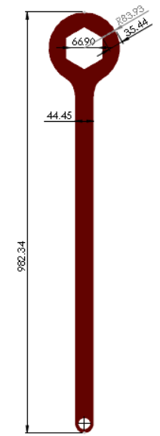 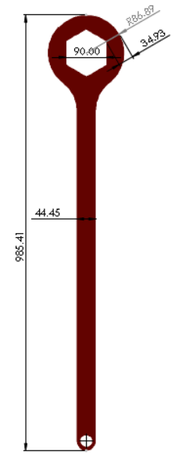 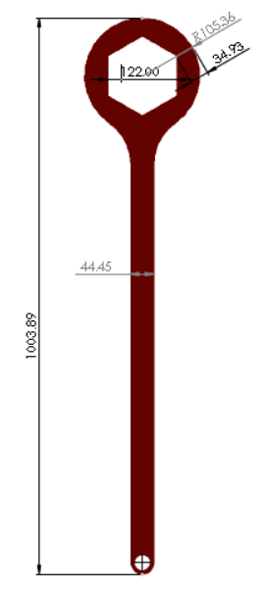
EL CAMBIO AFECTARA EL DESEMPEÑO DE SST |  | SI | Si la respuesta es "SI" continue realizando este documento
PROCESOS QUE ESTARÍAN INVOLUCRADAS EN EL CAMBIO (MARCAR CON UNA "X")
RECURSOS HUMANOS |  | HSE | OPERACIONES | FINANCIERO Y ADMINISTRATIVO | MANTENIMIENTO | LOGISTICA
 |  | X | X | X | X
TECNOLOGIA DE LA INFORMACIÓN |  | GERENCIA GENERAL | DIRECCION CORPORATIVA | COMITÉ DE SST | OTRO (DEFINA): | OTRO (DEFINA):
 |  | X | X | X
Para continuar con las siguientes secciones se debe convocar a reunión a las gerencias y lideres de las áreas involucradas en el cambio que se realizara, para analizar en conjunto los riesgos.
SECCIÓN 2: EVALUACIÓN DE RIESGOS SST
PELIGROS SST PODRÍA GENERAR EL CAMBIO (EVALUAR CON EL LIDER HSE ) - Enfoque en los riesgos que se generan con la implementación del cambio.
PELIGRO PARA SST | NUEVO PELIGRO SST | PROBABILIDAD | CONSECUENCIA | RIESGO (VER TABLA DE REFERENCIA) | JERARQUIA DE CONTROLES * = Efectividad | DESCRIPCIÓN
Ergonómico: Lesiones por el manejo manual de carga al manipular la herramienta, con un peso de 7 kg (Para el caso de las llaves de 36") | NO | ALTA | GRAVE | RIESGO IMPORTANTE | Administrativo (**) | Capacitación NOM-036-STPS-2018: Factores de riesgo ergonómico en el trabajo. - Pausas activas
Mecánico: Golpes, machucones y/o aplastamientos; Durante la manipulación de la herramienta manual. | NO | ALTA | GRAVE | RIESGO IMPORTANTE | Administrativo (**) | Identificación de puntos de atrapamiento - Uso de guantes anti impacto.
Mecánico: Liberación de energía y contacto con rotación. | NO | ALTA | GRAVE | RIESGO IMPORTANTE | Ingeniería (***) | Pin de seguridad en palanca de rotación.
Fátiga: Por el uso repetitivo de la llave, puede provocar fátiga muscular, espamos, calambres. | NO | ALTA | LEVE | RIESGO MODERADO | Administrativo (**) | Pausas activas - Distribución de la tarea por intervalos de tiempo entre los responsables de uso.
Locativo: Deslizamientos involuntarios durante el uso de llave; Puede provocar resbalones o caídas al aplicar fuerza. | NO | ALTA | GRAVE | RIESGO IMPORTANTE | Ingeniería (***) | Malla antideslizante
COSTO ESTIMADO PARA IMPLEMENTACIÓN DEL CAMBIO (USD): |  |  |  | TIEMPO ESTIMADO DE IMPLEMENTACIÓN (MESES) |  | 1.00
SECCIÓN 3 AUTORIZACIÓN DEL CAMBIO
DE A CUERDO AL ANALISIS REALIZADO SE APRUEBA EL CAMBIO: |  |  | SI | APROBADO POR: | DIRECTOR DE OPERACIONES
SECCIÓN 4: PLANEACIÓN DEL CAMBIO
Responda las siguientes preguntas para tomarlas en cuenta en su planeación
EL CAMBIO QUE SE REALIZARA NECESITARA LA ACTUALIZACIÓN DE ALGÚN DOCUMENTO (PROCEDIMIENTOS O FORMATOS) |  |  | SI | INDIQUE EL CÓDIGO Y NOMBRE DEL DOCUMENTO QUE SE DEBE ACTUALIZAR | MX-PR-OPP-33 Procedimiento de remplazo de componentes
EL CAMBIO QUE SE REALIZARA NECESITARA LA CREACIÓN DE UN NUEVO DOCUMENTO (PROCEDIMIENTOS O FORMATOS) |  |  | SI
INDIQUE QUE PUESTOS DE TRABAJO REQUIEREN DE CAPACITACIÓN |  |  | Perforistas y auxiliares de perforación
PLAN DE TRABAJO DE IMPLEMENTACIÓN DEL CAMBIO |  |  |  | SEGUIMIENTO DE IMPLEMENTACIÓN DEL CAMBIO
ACTIVIDADES A REALIZAR | REPONSABLE | FECHA INICIO | FECHA FIN | ESTATUS | IDENTIFICACIÓN DE DESVIACIONES | CORRECCION DE DESVIACIONES
Diseño; Considerando medidas generales. | Gabriel González | 2024-10-14 | 2024-10-18
Gestión del máquinado; Llaves y subs. | Gabriel González / Jaciel Rodríguez | 2024-10-18 | 2024-10-24
Pruebas de funcionamiento | Jaciel Rodríguez / Eduardo Galavíz | 2024-10-25 | 2024-10-25
Realizar guía de uso con recomendaciones | Jaciel Rodríguez / Jorge Jiménez | 2024-10-25 | 2024-10-26
Actualizar MX-PR-OPP-33 Procedimiento de remplazo de componentes | Eduardo Galavíz | 2024-10-26 | 2024-10-26
Elaborar inspección | Jaciel Rodríguez | 2024-10-26 | 2024-10-26
Envío a proyecto | Fabián Chávez | 2024-10-29 | 2024-10-29

SECCIÓN 5: IMPLEMENTACIÓN DEL CAMBIO
LIDER DE PROCESO VALIDA LA IMPLEMENTACIÓN EN SU PROCESO (MARCAR CON UNA "X")
RECURSOS HUMANOS |  | HSE | OPERACIONES | FINANCIERO Y ADMINISTRATIVO | MANTENIMIENTO | LOGISTICA
Implementado |  | Implementado | Implementado | Implementado | Implementado | Implementado
TECNOLOGIA DE LA INFORMACIÓN |  | GERENCIA GENERAL | DIRECCION CORPORATIVA | COMITÉ DE SST | OTRO (DEFINA): | OTRO (DEFINA):
 |  | Implementado | Implementado | Implementado
SE DA POR CERRADA LA GESTIÓN DEL CAMBIO CUANDO TODOS LOS LIDERES DE PROCESO CONFIRMEN LA IMPLEMENTACIÓN DEL CAMBIO |  |  |  |  | FECHA CIERRE | 2024-11-01
RECUERDE: INFORMAR ESTA GESTIÓN DEL CAMBIO a través de RHOMB en la sección Reporte de Acción de Mejora en el módulo de HSEQ.

TABLA REF
